材料及结果
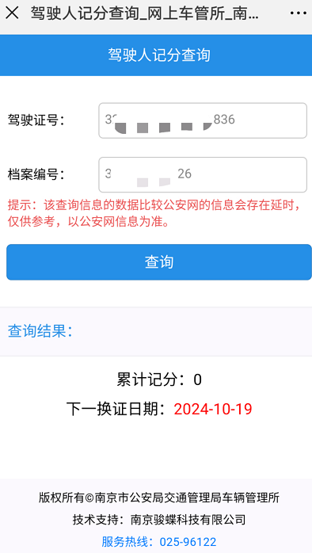
材料信息梳理表
第一步 | 进入南京公安微警务，进入交管服务，选择驾驶证记分查询
序号 | 元素名称 | 元素说明
1 | 驾驶证号
2 | 档案编号
3 | 查询结果

线上办理流程
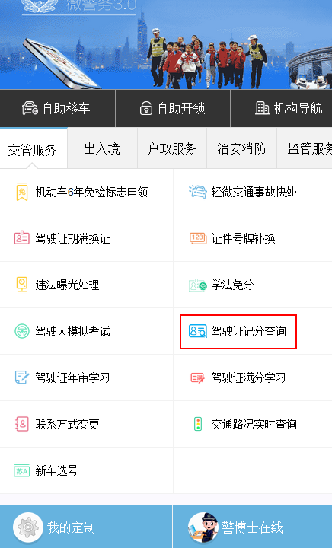
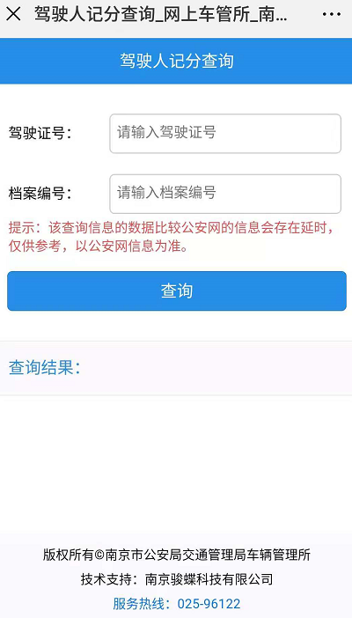
操作步骤 | 步骤名称 | 是否必须步骤 | 步骤描述
第一步 | 进入查询 | 是 | 进入公安微警务，点击交管服务，选择驾驶证记分查询
第二步 | 驾驶证信息填写 | 是 | 根据页面内容填写驾驶证相关信息，点击查询按钮
第三步 | 查询结果 | 是 | 系统根据输入的驾驶证号和档案编号进行驾驶证记分的结果查询，并将结果展示在页面

